0920
今日學習項目 | 類型 | 內容 | 心得
 | flex排版 | 介紹網頁主次軸概念 | flex排版以及更改父元素變動子元素排列
 | 偽元素 | 產生偽元素 | css中運用before、after產生虛擬html元素(頁面內無標籤)
 | position概念 | 元素定位的方式 | 相對定位(相對於指定元素)、絕對定位(X軸、Y軸)、定錨(依附於父元素固定位置，預設body)
 | form&input&BTN | 三者之間的連動 | 表單標籤內包夾的input值，會在按下按鈕(ValueSubmit後傳送)，active為發送位址
 | 背景圖屬性 | 屬性間的區別 | contain顯示完整圖片但不一定填滿容器(不跑比例)、cover將圖片稱滿容器、repeat...等重複堆疊或放大

作業成果
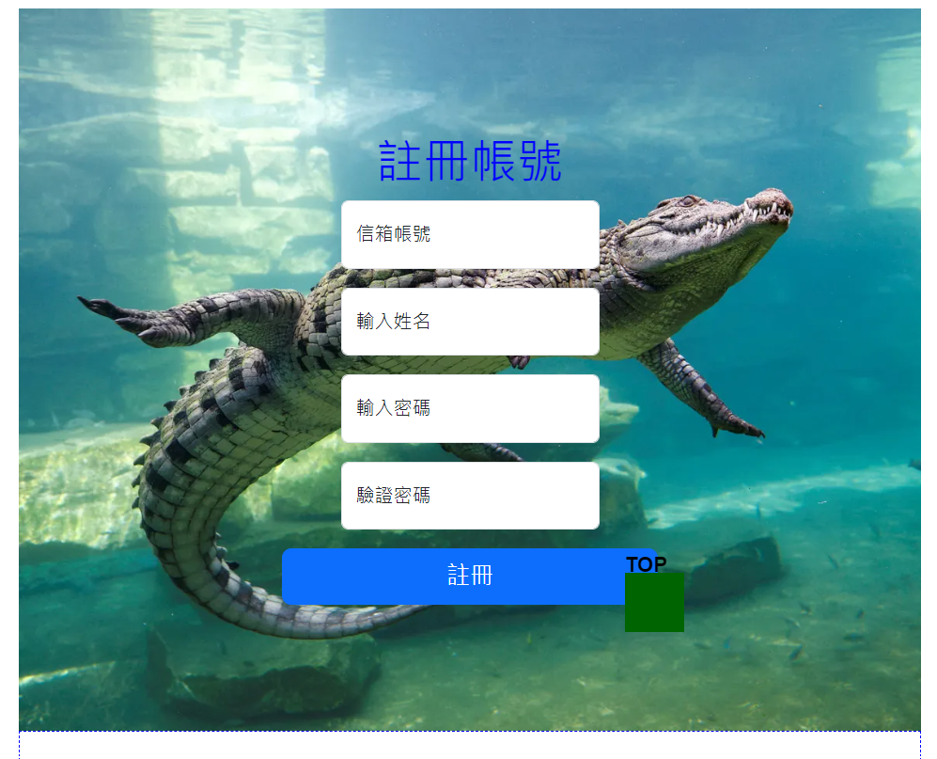

作業一 | 表單格式
 | position:fiexd |  | 用偽元素在上方做出TOP文字
 | 居中排列 |  | 置中排列輸入區塊跟按鈕，placeholder預設訊息
 | 表單背景圖 |  | 背景圖案屬性外連網上圖案
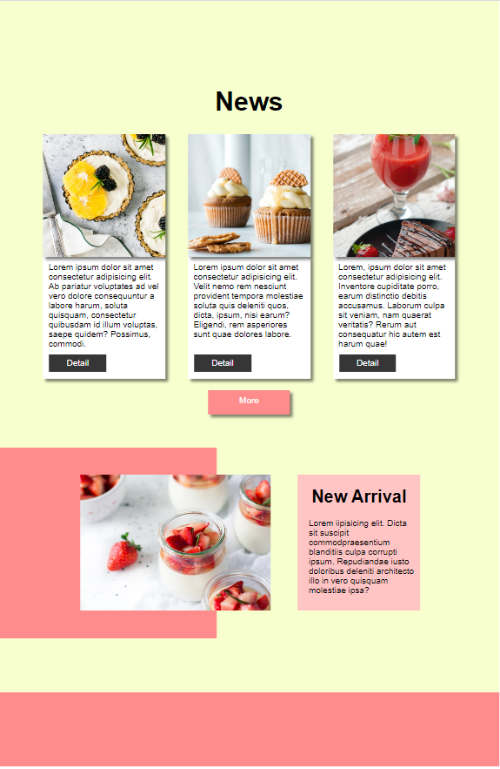
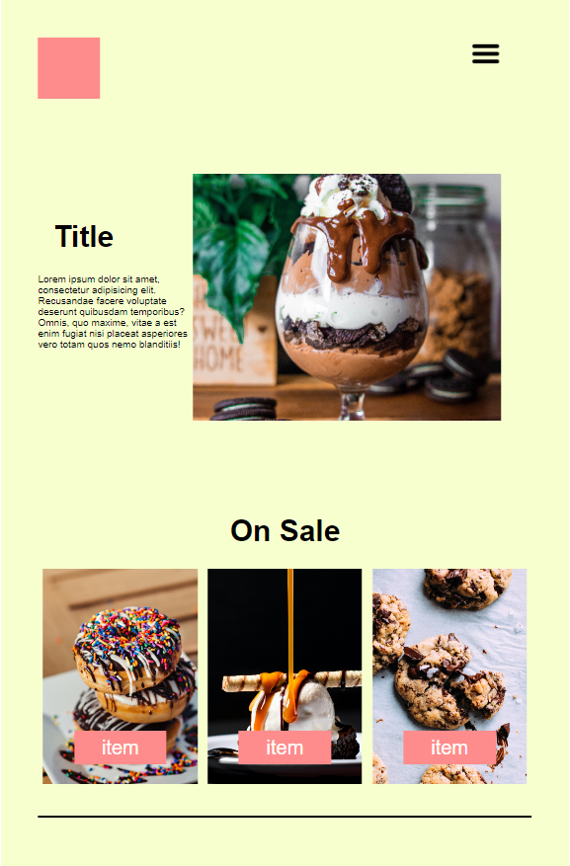

作業二 | 完整版型練習 | 版型 | 預設好整個頁面置中跟寬度以及基本底色
 |  | navbar | flex排版，漢堡選單(參考網上教學)
 |  | 圖文排版 | 左右圖文用高寬跟內距外距修比例，文字樣式跟圖片高寬比慢慢測試打磨
 |  | On sale | 包三個item css先做好其中一個就能複製給其他兩個用了，背景上圖，item字樣用偽元素定位到底部
 |  | news | 複製On sale修改，底層多文字排版，偽元素改樣式跟重新定位，再加點陰影
 |  | more下方 | 跟圖文排版那邊做法一樣，但圖片是用偽元素生成背景圖片定位在右半部中與文字合等高
 |  | footer | 滿版填塞

作業心得 | 如果確定好整個頁面有哪些常用元素的話最好先去SCSS頂部設定常用$變數(顏色、像素)這樣比較方便排版不用一直調色

